Commercial invoice
Parameter
 | Sales organization
 | Invoice date
 | Pro - Forma invoice
 | Customer

Logic chung | 1.Lọc các business partner trong I_BUSINESSPARTNER có SEARCHTERM1 ="AT*"
 | 2. Từ những business partner lọc ở bước 1, vào I_BUSINESSPARTNERCUSTOMERDEX - BUSINESSPARTNER với điều kiện CUSTOMERACCOUNTGROUP = CUST
 | Từ các field trên parameter vào CDS view I_BILLINGDOCUMENT lấy toàn bộ BILLINGDOCUMENT với điều kiện BILLINGDOCUMENTTYPE = F8, "BILLINGDOCUMENTISCANCELLED " = null, field " CANCELLEDBILLINGDOCUMENT " =null

Form ALV
 | ko hiện lên form in |  |  |  |  |  | ko lên form in | ko lên form in
 | Pro-forma invoice | To | Invoice | Date | PO | LOT | Item | Material | AZT ID (description) | Quantity | Unit price | Amount | MB/L | HB/L | Vessel Name | ETD | ETA | Container No | Port of loading | Port of destination | Price term | HTS CODE | Country of orgin | Quartz slabs

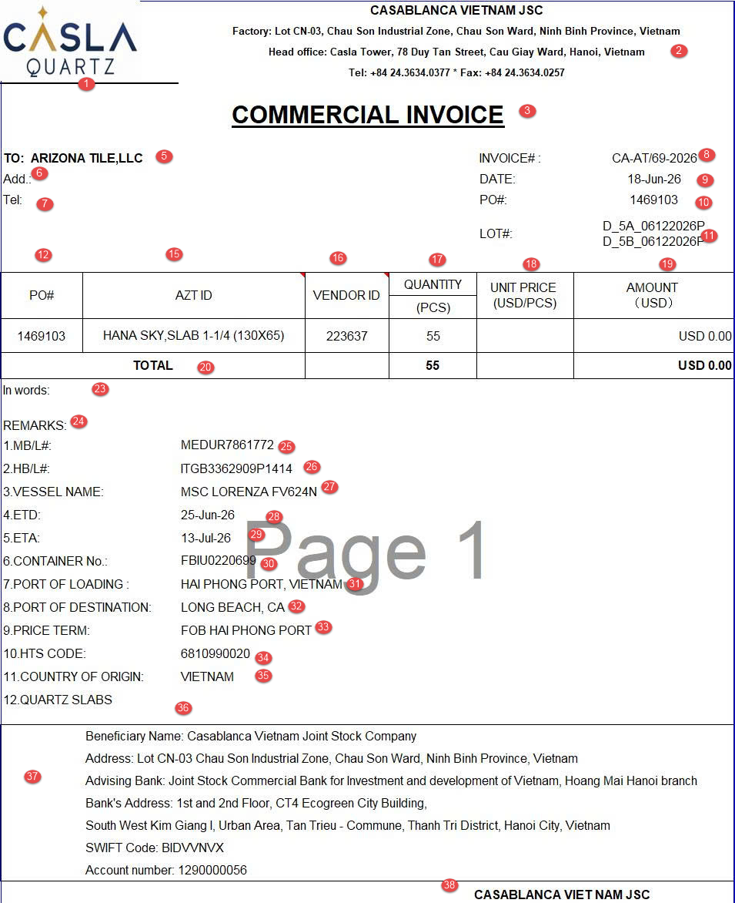
 |  |  |  |  |  |  |  | Form in
STT | Tên trường (SAP field) | Mô tả logic | Note
1 | Logo
2 | Fix text | CASABLANCA VIETNAM JSC Factory: Lot CN-03, Chau Son Industrial Zone, Chau Son Ward, Ninh Binh Province, Vietnam Head office: Casla Tower, 78 Duy Tan Street, Cau Giay Ward, Hanoi, Vietnam Tel: +84 24.3634.0377 * Fax: +84 24.3634.0257
3 | Fix text | COMMERCIAL INVOICE
4 | Pro-forma invoice | Từ các field trên parameter vào CDS view I_BILLINGDOCUMENT lấy toàn bộ BILLINGDOCUMENT với điều kiện +BILLINGDOCUMENTTYPE = F8 +BILLINGDOCUMENTISCANCELLED = null + CANCELLEDBILLINGDOCUMENT =null | ko hiện lên form in
5 | To | Từ 1 hoặc nhiều proforma invoice truyền vào I_BILLINGDOCUMENT lấy PAYERPARTY Từ PAYERPARTY vào CDSs view I_BusinessPartner, check PAYERPARTY = "BUSINESSPARTNER" + Nếu BUSINESS PARTNER CATEGORY = 2 => SOLDTOPARTY = “ORGANIZATIONBPNAME2" + "ORGA NIZATIONBPNAME3" + "ORGANIZATIONBPNAME4" + Nếu BUSINESS PARTNER CATEGORY = 1 => SOLDTOPARTY = BUSINESSPARTNERFULLNAME
6 | Add | Từ cột 4, lấy được địa chỉ = Street + Street 2 + Street 3 + Street 4 + City + Country (thêm phẩy cách giữa các Street, City và Country, nếu City trống thì bỏ phẩy cách. Luôn check field cuối cùng có dữ liệu trước trường City hoặc Country, nếu trường cuối đó kết thúc = dấu "," thì sẽ thêm dấu cách trước City hoặc Country)
7 | Tel | 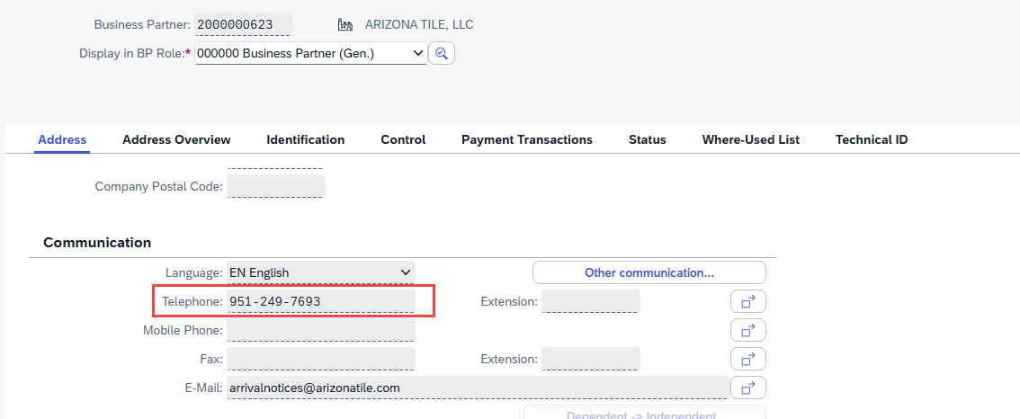 Lấy field telephone trên BP
8 | Invoice | Điền text
9 | Date | Từ cột 4 lấy field BILLINGDOCUMENTDATE trong I_BILLINGDOCUMENT
10 | PO | Từ cột 4 vào I_BILLINGDOCUMENTITEM lấy SALESDOCUMENT Từ SALESDOCUMENT vào CDS view I_SALESDOCUMENT lấy PURCHASEORDERBYCUSTOMER
11 | LOT | 1. Từ cột 4, cột 13 vào I_BILLINGDOCUMENTITEM lấy REFERENCESDDOCUMENT và REFERENCESDDOCUMENTITEM với điều kiện SALESDOCUMENTITEMCATEGORY = TAN - Nếu I_OUTBOUNDDELIVERYITEM - BATCH <> blank, lấy BATCH theo logic sau Từ refer doc và refer doc item lấy được ở trên vào CDS I_OUTBOUNDDELIVERYITEM + I_OUTBOUNDDELIVERYITEM - OUTBOUNDDELIVERY = I_BILLINGDOCUMENTITEM - REFERENCESDDOCUMENT + I_OUTBOUNDDELIVERYITEM - OUTBOUNDDELIVERYITEM = I_BILLINGDOCUMENTITEM - REFERENCESDDOCUMENTITEM + I_OUTBOUNDDELIVERYITEM = TAN - Nếu I_OUTBOUNDDELIVERYITEM - BATCH = blank, lấy BATCH theo logic sau Từ refer doc và refer doc item lấy được ở trên vào CDS I_OUTBOUNDDELIVERYITEM + I_OUTBOUNDDELIVERYITEM - OUTBOUNDDELIVERY = I_BILLINGDOCUMENTITEM - REFERENCESDDOCUMENT + I_OUTBOUNDDELIVERYITEM - HIGHERLVLITMOFBATSPLTITM = I_BILLINGDOCUMENTITEM - REFERENCESDDOCUMENTITEM + I_OUTBOUNDDELIVERYITEM = TAN 2. Sau đó cắt lấy 6 ký tự đầu rồi chuyển về định dạng mmddyyyy (2) VD: batch 2606120863 cắt 6 ký tự đầu => 260612 chuyển thành định dạng mmddyyyy => 12062026 3. Bước 1: Check CDS view I_CLFNCHARACTERISTIC, check CHARACTERISTIC = Z_SHADE_1, lấy CHARCINTERNALID và TIMEINTERVALNUMBER Bước 2: CDS view I_CLFNOBJECTCHARCVALUE, Classtype = 023, CLFNOBJECTID = mã thành phẩm cột (14) và BATCH lấy được ở 1, CLFNOBJECTTABLE = MCH1, CHARCINTERNALID = CHARCINTERNALID lấy được ở bước 1, TIMEINTERVALNUMBER=TIMEINTERVALNUMBER lấy được ở bước 1, lấy trường CHARCVALUE (1) 4. Lấy logic giống mục 1 Bước 1 thay CHARACTERISTIC = Z_CHE_DO_MAI Bước 2 thay CLFNOBJECTTABLE = MARA, Classtype = 001' (3) Từ các giá trị (1), (2), (3) ghép theo logic trong form: VD: D_5A_06122026P => D_(1)_(2)(3) Note: D là cố định
12 | PO# | Lấy giống logic cột 10
13 | Item | Lấy field BILLINGDOCUMENTITEM trong CDS view I_BILLINGDOCUMENTITEM với điều kiện SALESDOCUMENTITEMCATEGORY = TAN, chỉ lấy BILLINGQUANTITY <>0 | ko hiện lên form in
14 | Material | Từ cột 4 và cột 13, vào CDS view I_BILLINGDOCUMENTITEM lấy field MATERIAL | ko hiện lên form in
15 | AZT ID | Từ cột 4 vào I_BILLINGDOCUMENTITEM lấy SALESDOCUMENT và SALESDOCUMENTITEM Từ I_BILLINGDOCUMENTITEM - SALESDOCUMENT và I_BILLINGDOCUMENTITEM - SALESDOCUMENTITEM vào I_SALESORDERITEM lấy MATERIALBYCUSTOMER
16 | Vendor ID | Fix text: "223637"
17 | Quantity (PCS) | Từ cột 4, cột 13, cột 14 vào I_BILLINGDOCUMENTITEM lấy field BILLINGQUANTITY tương ứng
18 | UNIT PRICE (USD/PCS) | =16/14
19 | AMOUNT （USD） | Vào I_BILLINGDOCUMENTITEMPRCGELMNT lấy CONDITIONRATEAMOUNT với điều kiện: + BILLINGDOCUMENT = cột 4 + BILLINGDOCUMENTITEM = cột 13 + CONDITIONTYPE = ZPR0 Nếu ko tìm được CONDITIONTYPE = ZPR0 với điều kiện trên, lấy CONDITIONTYPE = ZPR2
20 | SUB TOTAL | Fix text
 |  | Cộng tổng cột Quantity
 |  | Cộng tổng cột Amount
 | DISCOUNT (as for free sample) | Cộng tất cả các I_BILLINGDOCUMENTITEMPRCGELMNT - CONDITIONAMOUNT với điều kiện: + I_BILLINGDOCUMENTITEMPRCGELMNT - BILLINGDOCUMENT = cột 4 + I_BILLINGDOCUMENTITEMPRCGELMNT - CONDITIONTYPE = ZC03
 | CLAIM/CREDIT | Cộng tất cả các I_BILLINGDOCUMENTITEMPRCGELMNT - CONDITIONAMOUNT với điều kiện: + I_BILLINGDOCUMENTITEMPRCGELMNT - BILLINGDOCUMENT = cột 4 + I_BILLINGDOCUMENTITEMPRCGELMNT - CONDITIONTYPE = ZC01, ZC02

23 | In word
24 | REMARKS
25 | 1.MB/L#: | Điền text
26 | 2.HB/L#: | Điền text
27 | 3.VESSEL NAME: | 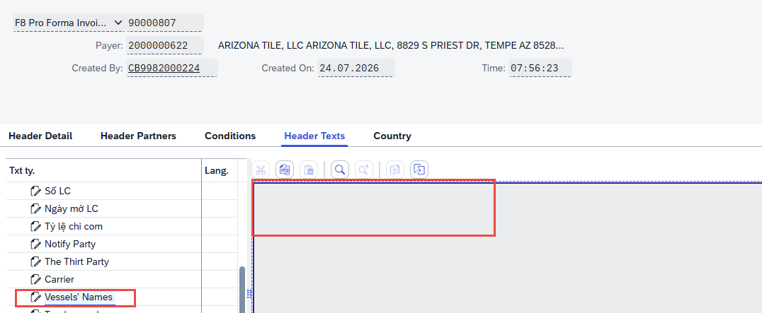 1. Lấy field text "Vessel'name" trên header text của proforma invoice 2. Điền text
28 | 4.ETD: | 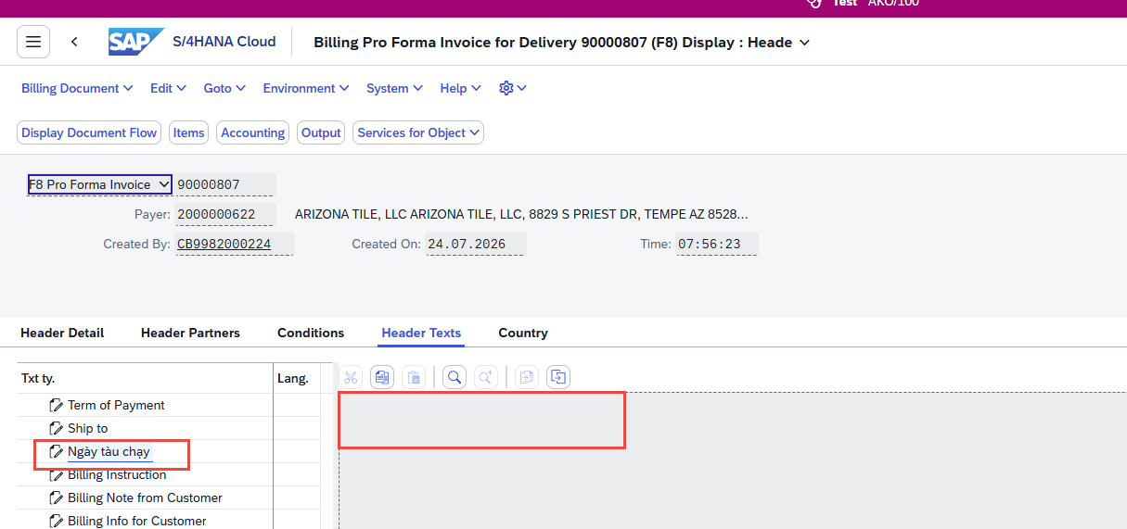 1. Lấy field text "ngày tàu chạy" trên header text của proforma invoice 2. Điền text
29 | 5.ETA: | Điền text
30 | 6.CONTAINER No.: | 1. Từ cột 4, cột 13 vào I_BILLINGDOCUMENTITEM lấy REFERENCESDDOCUMENT với đk REFERENCESDDOCUMENTCATEGORY = J Từ field REFERENCESDDOCUMENT vào CDS view I_OUTBOUNDDELIVERY Lấy dữ liệu ở header text DO, field "số container" 2. Điền text
31 | 7.PORT OF LOADING : | Từ 1 hoặc nhiều Proforma vào I_BILLINGDOCUMENT lấy field INCOTERMSLOCATION1
32 | 8.PORT OF DESTINATION: | Lấy INCOTERMSLOCATION2 trong I_BILLINGDOCUMENT
33 | 9.PRICE TERM: | Lấy INCOTERMSCLASSIFICATION + INCOTERMSTRANSFERLOCATION trong I_BILLINGDOCUMENT
34 | 10.HTS CODE: | Tạo 1 dropdown list cho user chọn trong các option sau, có thể chọn nhiều option 1 lúc + 6810990020 + 6810990040 + 70200060
35 | 11.COUNTRY OF ORIGIN: | VIETNAM
36 | 12. | Tạo 1 dropdown list cho user chọn trong các option sau, có thể chọn nhiều option 1 lúc + QUARTZ SLABS + QUARTZ SLABS SAMPLES/QUARTZ SLABS AND QUARTZ SLABS SAMPLES + CUT-TO-SIZE QUARTZ SLABS OF THE TYPE USED FOR COUNTERTOPS + GLASS SLABS + GLASS SAMPLES + GLASS SLABS & GLASS SAMPLES
37 | Fix text | Beneficiary Name: Casablanca Vietnam Joint Stock Company Address: Lot CN-03 Chau Son Industrial Zone, Chau Son Ward, Ninh Binh Province, Vietnam Advising Bank: Joint Stock Commercial Bank for Investment and development of Vietnam, Hoang Mai Hanoi branch Bank's Address: 1st and 2nd Floor, CT4 Ecogreen City Building,South West Kim Giang I Urban Area, Thanh Liet Ward, Hanoi City, Vietnam SWIFT Code: BIDVVNVX Account number: 1290000056
38 | Fix text | CASABLANCA VIET NAM JSC

Packing list
Parameter
 | Sales organization
 | Invoice date
 | Pro - Forma invoice
 | Customer

Logic chung | 1.Lọc các business partner trong I_BUSINESSPARTNER có SEARCHTERM1 ="AT*"
 | Từ những business partner lọc ở bước 1, vào I_BUSINESSPARTNERCUSTOMERDEX - BUSINESSPARTNER với điều kiện CUSTOMERACCOUNTGROUP = CUST
 | 2. Từ các field trên parameter vào CDS view I_BILLINGDOCUMENT lấy toàn bộ BILLINGDOCUMENT với điều kiện BILLINGDOCUMENTTYPE = F8, "BILLINGDOCUMENTISCANCELLED " = null, field " CANCELLEDBILLINGDOCUMENT " =null

Form ALV

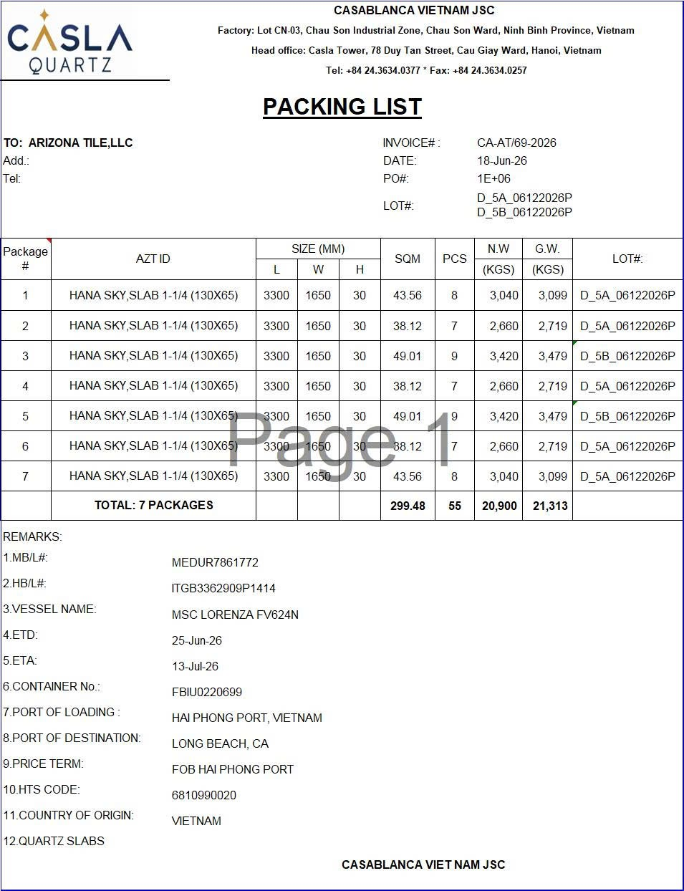
STT | Tên trường (SAP field) | Mô tả logic | Note | Form in
1 | Logo
2 | Fix text | CASABLANCA VIETNAM JSC Factory: Lot CN-03, Chau Son Industrial Zone, Chau Son Ward, Ninh Binh Province, Vietnam Head office: Casla Tower, 78 Duy Tan Street, Cau Giay Ward, Hanoi, Vietnam Tel: +84 24.3634.0377 * Fax: +84 24.3634.0257
3 | Fix text | PACKING LIST
4 | Pro-forma invoice | Từ các field trên parameter vào CDS view I_BILLINGDOCUMENT lấy toàn bộ BILLINGDOCUMENT với điều kiện +BILLINGDOCUMENTTYPE = F8 +BILLINGDOCUMENTISCANCELLED = null + CANCELLEDBILLINGDOCUMENT =null | ko hiện lên form in
5 | To | Từ 1 hoặc nhiều proforma invoice truyền vào I_BILLINGDOCUMENT lấy PAYERPARTY Từ PAYERPARTY vào CDSs view I_BusinessPartner, check PAYERPARTY = "BUSINESSPARTNER" + Nếu BUSINESS PARTNER CATEGORY = 2 => SOLDTOPARTY = “ORGANIZATIONBPNAME2" + "ORGA NIZATIONBPNAME3" + "ORGANIZATIONBPNAME4" + Nếu BUSINESS PARTNER CATEGORY = 1 => SOLDTOPARTY = BUSINESSPARTNERFULLNAME
6 | Add | Từ cột 4, lấy được địa chỉ = Street + Street 2 + Street 3 + Street 4 + City + Country (thêm phẩy cách giữa các Street, City và Country, nếu City trống thì bỏ phẩy cách. Luôn check field cuối cùng có dữ liệu trước trường City hoặc Country, nếu trường cuối đó kết thúc = dấu "," thì sẽ thêm dấu cách trước City hoặc Country)
7 | Tel | Lấy field telephone trên BP
8 | Invoice | Điền text
9 | Date | Từ cột 4 lấy field BILLINGDOCUMENTDATE trong I_BILLINGDOCUMENT
10 | PO | Từ cột 4 vào I_BILLINGDOCUMENTITEM lấy SALESDOCUMENT Từ SALESDOCUMENT vào CDS view I_SALESDOCUMENT lấy PURCHASEORDERBYCUSTOMER
 | Batch | 1. Từ cột 4, cột 13 vào I_BILLINGDOCUMENTITEM lấy REFERENCESDDOCUMENT và REFERENCESDDOCUMENTITEM với điều kiện SALESDOCUMENTITEMCATEGORY = TAN - Nếu I_OUTBOUNDDELIVERYITEM - BATCH <> blank, lấy BATCH theo logic sau Từ refer doc và refer doc item lấy được ở trên vào CDS I_OUTBOUNDDELIVERYITEM + I_OUTBOUNDDELIVERYITEM - OUTBOUNDDELIVERY = I_BILLINGDOCUMENTITEM - REFERENCESDDOCUMENT + I_OUTBOUNDDELIVERYITEM - OUTBOUNDDELIVERYITEM = I_BILLINGDOCUMENTITEM - REFERENCESDDOCUMENTITEM + I_OUTBOUNDDELIVERYITEM = TAN - Nếu I_OUTBOUNDDELIVERYITEM - BATCH = blank, lấy BATCH theo logic sau Từ refer doc và refer doc item lấy được ở trên vào CDS I_OUTBOUNDDELIVERYITEM + I_OUTBOUNDDELIVERYITEM - OUTBOUNDDELIVERY = I_BILLINGDOCUMENTITEM - REFERENCESDDOCUMENT + I_OUTBOUNDDELIVERYITEM - HIGHERLVLITMOFBATSPLTITM = I_BILLINGDOCUMENTITEM - REFERENCESDDOCUMENTITEM + I_OUTBOUNDDELIVERYITEM = TAN | ko hiện lên form in
11 | LOT | 2. Sau đó cắt lấy 6 ký tự đầu rồi chuyển về định dạng mmddyyyy (2) VD: batch 2606120863 cắt 6 ký tự đầu => 260612 chuyển thành định dạng mmddyyyy => 12062026 3. Bước 1: Check CDS view I_CLFNCHARACTERISTIC, check CHARACTERISTIC = Z_SHADE_1, lấy CHARCINTERNALID và TIMEINTERVALNUMBER Bước 2: CDS view I_CLFNOBJECTCHARCVALUE, Classtype = 023, CLFNOBJECTID = mã thành phẩm cột (14) và BATCH lấy được ở 1, CLFNOBJECTTABLE = MCH1, CHARCINTERNALID = CHARCINTERNALID lấy được ở bước 1, TIMEINTERVALNUMBER=TIMEINTERVALNUMBER lấy được ở bước 1, lấy trường CHARCVALUE (1) 4. Lấy logic giống mục 1 Bước 1 thay CHARACTERISTIC = Z_CHE_DO_MAI Bước 2 thay CLFNOBJECTTABLE = MARA, Classtype = 001' (3) Từ các giá trị (1), (2), (3) ghép theo logic trong form: VD: D_5A_06122026P => D_(1)_(2)(3) Note: D là cố định
12 | Package # | Lấy theo số thứ tự
13 | Item | Lấy field BILLINGDOCUMENTITEM trong CDS view I_BILLINGDOCUMENTITEM với điều kiện BILLINGQUANTITY <>0 | ko hiện lên form in
14 | Material | Từ cột 4 và cột 13, vào CDS view I_BILLINGDOCUMENTITEM lấy field MATERIAL | ko hiện lên form in
15 | AZT ID | Từ cột 4 vào I_BILLINGDOCUMENTITEM lấy SALESDOCUMENT và SALESDOCUMENTITEM Từ I_BILLINGDOCUMENTITEM - SALESDOCUMENT và I_BILLINGDOCUMENTITEM - SALESDOCUMENTITEM vào I_SALESORDERITEM lấy MATERIALBYCUSTOMER
16 | Size (mm)
 | L | Bước 1: Check CDS view I_CLFNCHARACTERISTIC, check CHARACTERISTIC = Z_CHIEU_DAI, lấy CHARCINTERNALID và TIMEINTERVALNUMBER Bước 2: CDS view I_CLFNOBJECTCHARCVALUE, Classtype = 001, CLFNOBJECTID = mã thành phẩm cột (4), CLFNOBJECTTABLE = MARA, CHARCINTERNALID = CHARCINTERNALID lấy được ở bước 1, TIMEINTERVALNUMBER=TIMEINTERVALNUMBER lấy được ở bước 1, lấy trường CHARCVALUE
 | W | Bước 1: Check CDS view I_CLFNCHARACTERISTIC, check CHARACTERISTIC = Z_CHIEU_RONG, lấy CHARCINTERNALID và TIMEINTERVALNUMBER Bước 2: CDS view I_CLFNOBJECTCHARCVALUE, Classtype = 001, CLFNOBJECTID = mã thành phẩm cột (4), CLFNOBJECTTABLE = MARA, CHARCINTERNALID = CHARCINTERNALID lấy được ở bước 1, TIMEINTERVALNUMBER=TIMEINTERVALNUMBER lấy được ở bước 1, lấy trường CHARCVALUE
 | H | Bước 1: Check CDS view I_CLFNCHARACTERISTIC, check CHARACTERISTIC = Z_DO_DAY_2, lấy CHARCINTERNALID và TIMEINTERVALNUMBER Bước 2: CDS view I_CLFNOBJECTCHARCVALUE, Classtype = 001, CLFNOBJECTID = mã thành phẩm cột (4), CLFNOBJECTTABLE = MARA, CHARCINTERNALID = CHARCINTERNALID lấy được ở bước 1, TIMEINTERVALNUMBER=TIMEINTERVALNUMBER lấy được ở bước 1, lấy trường CHARCVALUE
17 | SQM | Từ cột 14, vào CDS view I_PRODUCTUNITSOFMEASURE + Nếu ALTERNATIVEUNIT = m2, BASEUNIT <>m2 => Số lượng (m2) = QUANTITYDENOMINATOR/QUANTITYNUMERATOR * cột 18 + Nếu ALTERNATIVEUNIT <>m2, BASEUNIT = m2 => Số lượng (m2) = QUANTITYNUMERATOR/QUANTITYDENOMINATOR * cột 18 | tham khảo
18 | PCS | 1. Từ cột 4 và cột 13 vào I_BILLINGDOCUMENTITEM lấy REFERENCESDDOCUMENT 2. Từ (1) và cột Batch vào I_OUTBOUNDDELIVERYITEM lấy ACTUALDELIVERYQUANTITY
19 | N.W (KGS)
20 | G.W (KGS)
21 | LOT | Lấy logic giống số 11, nhưng mỗi lot sẽ là 1 dòng

23 | In word
24 | REMARKS
25 | 1.MB/L#: | Điền text
26 | 2.HB/L#: | Điền text
27 | 3.VESSEL NAME: | Lấy field text "Vessel'name" trên header text của proforma invoice
28 | 4.ETD: | Lấy field text "ngày tàu chạy" trên header text của proforma invoice
29 | 5.ETA: | Điền text
30 | 6.CONTAINER No.:
31 | 7.PORT OF LOADING : | Từ 1 hoặc nhiều Proforma vào I_BILLINGDOCUMENT lấy field INCOTERMSLOCATION1
32 | 8.PORT OF DESTINATION: | Lấy INCOTERMSLOCATION2 trong I_BILLINGDOCUMENT
33 | 9.PRICE TERM: | Lấy INCOTERMSCLASSIFICATION + INCOTERMSTRANSFERLOCATION trong I_BILLINGDOCUMENT
34 | 10.HTS CODE: | Tạo 1 dropdown list cho user chọn trong các option sau, có thể chọn nhiều option 1 lúc + 6810990020 + 6810990040 + 70200060
35 | 11.COUNTRY OF ORIGIN: | VIETNAM
36 | 12. | Tạo 1 dropdown list cho user chọn trong các option sau, có thể chọn nhiều option 1 lúc + QUARTZ SLABS + QUARTZ SLABS SAMPLES/QUARTZ SLABS AND QUARTZ SLABS SAMPLES + CUT-TO-SIZE QUARTZ SLABS OF THE TYPE USED FOR COUNTERTOPS + GLASS SLABS + GLASS SAMPLES + GLASS SLABS & GLASS SAMPLES
37 | Fix text | Beneficiary Name: Casablanca Vietnam Joint Stock Company Address: Lot CN-03 Chau Son Industrial Zone, Chau Son Ward, Ninh Binh Province, Vietnam Advising Bank: Joint Stock Commercial Bank for Investment and development of Vietnam, Hoang Mai Hanoi branch Bank's Address: 1st and 2nd Floor, CT4 Ecogreen City Building,South West Kim Giang I Urban Area, Thanh Liet Ward, Hanoi City, Vietnam SWIFT Code: BIDVVNVX Account number: 1290000056

